Прайс-Лист
 |  |  | www.newland.com.ua
 |  |  | www.opt.moda |  |  |  |  |  | 0 | 0.00
 |  |  | www.newland.com.ua/viber | optom@newland.com.ua
Бренд |  | Артикул | Товар | Колір | Код | Розмір | Ціна | Ціна зі знижкою | Замовлення | Загальна сума
 | ДЛЯ ДІВЧИНКИ
 | Joi
 | БРЮКИ СПОРТ
 | Joi | 712 | Брюки Спортивні | Трикотаж; Бавовна77%,поліестер18%,лайкра5%;
 |  |  |  | кораловий |  |  | 4.65
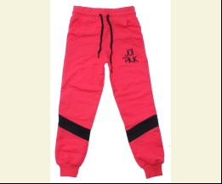
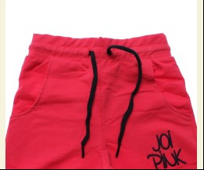
 |  |  |  |  | 480823 | 128 | 4.65 | 3.25

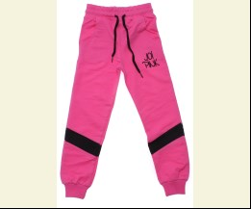
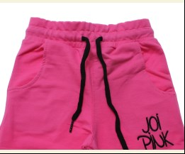
 |  |  |  | рожевий |  |  | 4.65
 |  |  |  |  | 480824 | 110 | 4.65 | 3.25
 |  |  |  |  | 480825 | 116 | 4.65 | 3.25

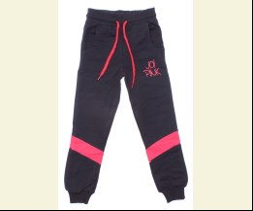
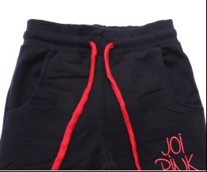
 |  |  |  | т-синій |  |  | 4.65
 |  |  |  |  | 480816 | 110 | 4.65 | 3.25

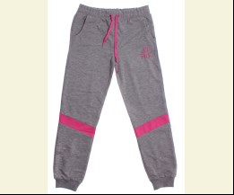
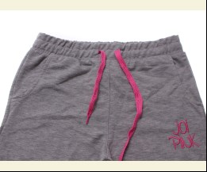
 | Joi | 812 | Брюки Спортивні | Трикотаж; Бавовна77%,поліестер18%,лайкра5%;
 |  |  |  | м-сірий |  |  | 5.15
 |  |  |  |  | 480845 | 140 | 5.15 | 3.60

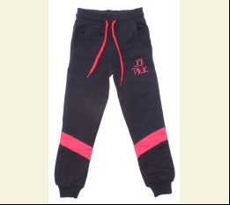
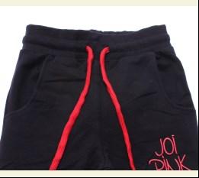
 |  |  |  | т-синій |  |  | 5.15
 |  |  |  | Ростовка | 913383 | 134, 140, 146, 152 (4 шт) | 20.60 | 14.40

 |  |  |  |  | 480832 | 134 | 5.15 | 3.60
 |  |  |  |  | 480834 | 146 | 5.15 | 3.60
 |  |  |  |  | 480835 | 152 | 5.15 | 3.60

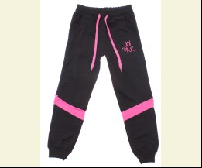
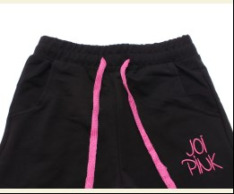
 |  |  |  | чорний |  |  | 5.15
 |  |  |  |  | 480830 | 146 | 5.15 | 3.60

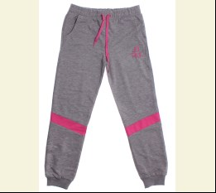
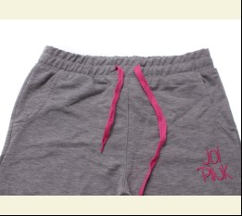
 | Joi | 912 | Брюки Спортивні | Трикотаж; Бавовна77%,поліестер18%,лайкра5%;
 |  |  |  | м-сірий/рожевий |  |  | 5.60
 |  |  |  | Ростовка | 913385 | 158, 164, 170, 176 (4 шт) | 22.40 | 15.68

 |  |  |  |  | 480880 | 158 | 5.60 | 3.92
 |  |  |  |  | 480882 | 170 | 5.60 | 3.92
 |  |  |  |  | 480883 | 176 | 5.60 | 3.92

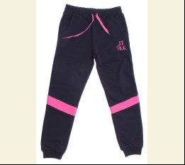
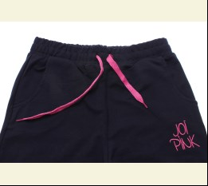
 |  |  |  | синій/рожевий |  |  | 5.60
 |  |  |  | Ростовка | 913386 | 158, 164, 170, 176 (4 шт) | 22.40 | 15.68

 |  |  |  |  | 480877 | 164 | 5.60 | 3.92
 |  |  |  |  | 480878 | 170 | 5.60 | 3.92

 |  |  |  | т-синій/кораловий |  |  | 5.60
 |  |  |  | Ростовка | 913387 | 158, 164, 170, 176 (4 шт) | 22.40 | 15.68

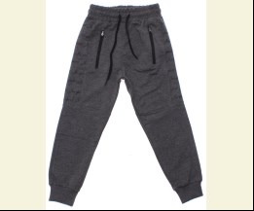
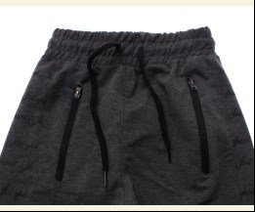
 | Joi | 176 | Брюки Спортивні | Трикотаж; Бавовна77%,поліестер18%,лайкра5%;
 |  |  |  | антрацит |  |  | 5.00
 |  |  |  |  | 482768 | 122 | 5.00 | 5.00

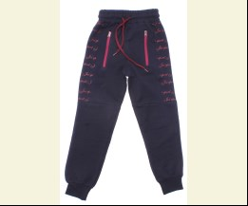
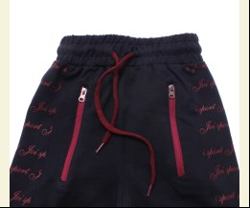
 |  |  |  | т-синій/бордовий |  |  | 5.00
 |  |  |  |  | 482758 | 110 | 5.00 | 5.00
 |  |  |  |  | 482759 | 116 | 5.00 | 5.00

 | Joi | 376 | Брюки Спортивні | Трикотаж; Бавовна77%,поліестер18%,лайкра5%;
 |  |  |  | антрацит |  |  | 5.95
 |  |  |  |  | 482790 | 158 | 5.95 | 4.16
 |  |  |  |  | 482793 | 176 | 5.95 | 4.16

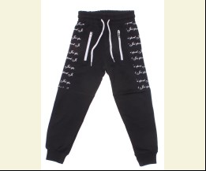
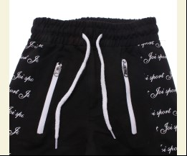
 |  |  |  | чорний/білий |  |  | 5.95
 |  |  |  |  | 482789 | 176 | 5.95 | 4.16

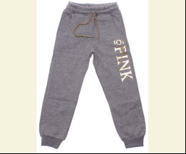
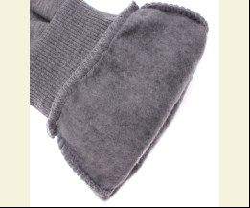
 | Joi | K-102 | Брюки Спортивні | Трикотаж; Бавовна77%,поліестер18%,лайкра5%;
 |  |  |  | м-сірий |  |  | 6.40
 |  |  |  |  | 483245 | 128 | 6.40 | 6.40

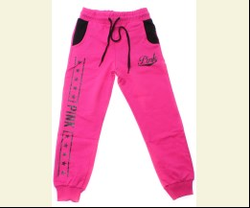
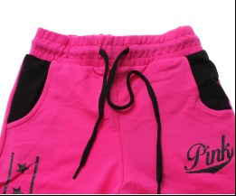
 | Joi | 719 | Брюки Спортивні | Трикотаж; Бавовна77%,поліестер18%,лайкра5%;
 |  |  |  | фуксія |  |  | 5.05
 |  |  |  |  | 488508 | 116 | 5.05 | 5.05

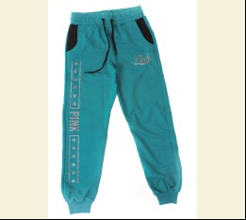
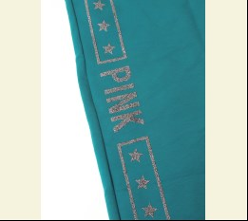
 | Joi | 819 | Брюки Спортивні | Трикотаж; Бавовна77%,поліестер18%,лайкра5%;
 |  |  |  | зелений |  |  | 4.70
 |  |  |  | Ростовка | 918069 | 134, 140, 146, 152 (4 шт) | 18.80 | 13.16

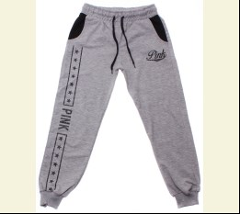
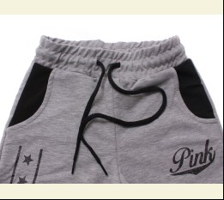
 |  |  |  | м-сірий |  |  | 5.55
 |  |  |  | Ростовка | 915813 | 134, 140, 146, 152 (4 шт) | 22.20 | 22.20

 |  |  |  |  | 488514 | 152 | 5.55 | 5.55

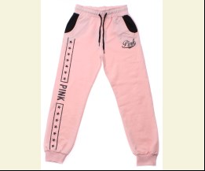
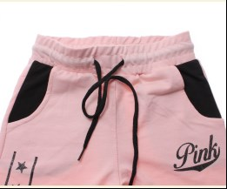
 |  |  |  | персиковий |  |  | 5.55
 |  |  |  |  | 488515 | 134 | 5.55 | 5.55
 |  |  |  |  | 488516 | 140 | 5.55 | 5.55
 |  |  |  |  | 488518 | 152 | 5.55 | 5.55

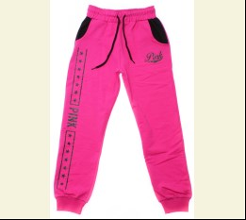
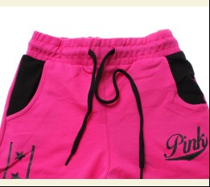
 |  |  |  | фуксія |  |  | 5.55
 |  |  |  | Ростовка | 915815 | 134, 140, 146, 152 (4 шт) | 22.20 | 15.52

 | Joi | 919 | Брюки Спортивні | Трикотаж; Бавовна77%,поліестер18%,лайкра5%;
 |  |  |  | м-сірий |  |  | 6.00
 |  |  |  | Ростовка | 915816 | 158, 164, 170, 176 (4 шт) | 24.00 | 24.00

 |  |  |  |  | 488525 | 170 | 6.00 | 6.00

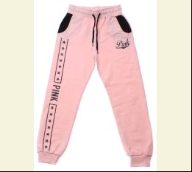
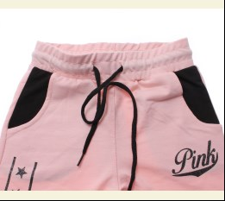
 |  |  |  | персиковий |  |  | 6.00
 |  |  |  | Ростовка | 915817 | 158, 164, 170, 176 (4 шт) | 24.00 | 16.80

 |  |  |  |  | 488528 | 164 | 6.00 | 4.20

 |  |  |  | фуксія |  |  | 6.00
 |  |  |  | Ростовка | 915818 | 158, 164, 170, 176 (4 шт) | 24.00 | 16.80

 |  |  |  |  | 488531 | 158 | 6.00 | 4.20
 |  |  |  |  | 488532 | 164 | 6.00 | 4.20
 |  |  |  |  | 488533 | 170 | 6.00 | 4.20

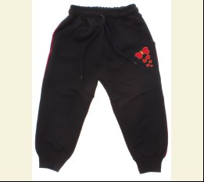
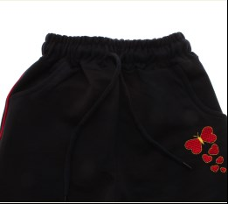
 | Joi | B-103 | Брюки Спортивні | Трикотаж; Бавовна77%,поліестер18%,лайкра5%;
 |  |  |  | т-синій |  |  | 4.50
 |  |  |  | Ростовка | 916619 | 86, 92, 98, 104 (4 шт) | 18.00 | 18.00

 |  |  |  |  | 491610 | 86 | 4.50 | 4.50
 |  |  |  |  | 491611 | 92 | 4.50 | 4.50

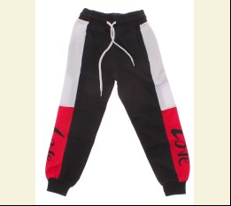
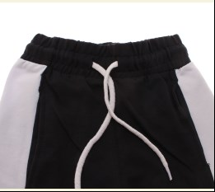
 | Joi | 720 | Брюки Спортивні | Трикотаж; Бавовна77%,поліестер18%,лайкра5%;
 |  |  |  | т-синій |  |  | 4.90
 |  |  |  | Ростовка | 916611 | 110, 116, 122, 128 (4 шт) | 19.60 | 13.72

 |  |  |  |  | 491658 | 110 | 4.90 | 3.43
 |  |  |  |  | 491659 | 116 | 4.90 | 3.43
 |  |  |  |  | 491660 | 122 | 4.90 | 3.43

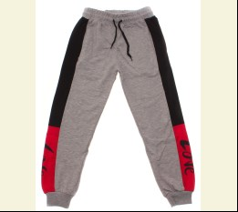
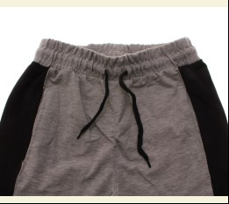
 | Joi | 820 | Брюки Спортивні | Трикотаж; Бавовна77%,поліестер18%,лайкра5%;
 |  |  |  | м-сірий |  |  | 5.45
 |  |  |  | Ростовка | 916612 | 134, 140, 146, 152 (4 шт) | 21.80 | 15.24

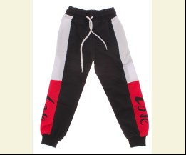
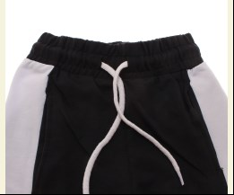
 |  |  |  | т-синій |  |  | 5.45
 |  |  |  |  | 491683 | 140 | 5.45 | 5.45

 | Joi | 920 | Брюки Спортивні | Трикотаж; Бавовна77%,поліестер18%,лайкра5%;
 |  |  |  | м-сірий |  |  | 6.10
 |  |  |  | Ростовка | 916614 | 158, 164, 170, 176 (4 шт) | 24.40 | 17.08

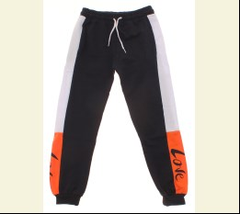
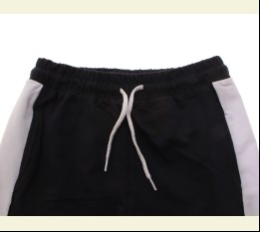
 |  |  |  | т-синій |  |  | 6.10
 |  |  |  | Ростовка | 916615 | 158, 164, 170, 176 (4 шт) | 24.40 | 17.08

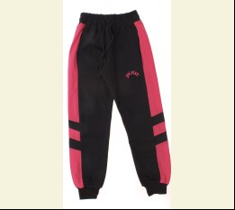
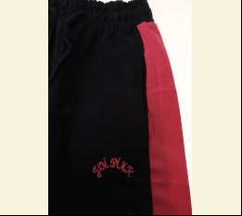
 | Joi | 725 | Брюки Спортивні | Трикотаж; Бавовна77%,поліестер18%,лайкра5%;
 |  |  |  | синій/рожевий |  |  | 4.90
 |  |  |  | Ростовка | 919364 | 110, 116, 122, 128 (4 шт) | 19.60 | 13.72

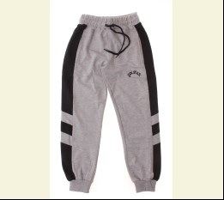
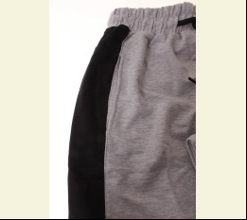
 | Joi | 825 | Брюки Спортивні | Трикотаж; Бавовна77%,поліестер18%,лайкра5%;
 |  |  |  | м-сірий/чорний |  |  | 5.45
 |  |  |  | Ростовка | 919369 | 134, 140, 146, 152 (4 шт) | 21.80 | 21.80

 |  |  |  |  | 501928 | 134 | 5.45 | 5.45
 |  |  |  |  | 501929 | 140 | 5.45 | 5.45
 |  |  |  |  | 501930 | 146 | 5.45 | 5.45

 |  |  |  | синій/рожевий |  |  | 5.45
 |  |  |  | Ростовка | 919370 | 134, 140, 146, 152 (4 шт) | 21.80 | 15.24

 | Joi | 921 | Брюки Спортивні | Трикотаж; Бавовна77%,поліестер18%,лайкра5%;
 |  |  |  | рожевий |  |  | 6.10
 |  |  |  | Ростовка | 919374 | 158, 164, 170, 176 (4 шт) | 24.40 | 17.08

 |  |  |  | синій |  |  | 6.10
 |  |  |  | Ростовка | 919375 | 158, 164, 170, 176 (4 шт) | 24.40 | 17.08

 | Joi | 754 | Брюки Спортивні | Трикотаж; Бавовна77%,поліестер18%,лайкра5%;
 |  |  |  | м-сірий |  |  | 4.90
 |  |  |  |  | 504239 | 110 | 4.90 | 4.90

 |  |  |  | т-синій |  |  | 4.90
 |  |  |  |  | 504235 | 110 | 4.90 | 4.90
 |  |  |  |  | 504236 | 116 | 4.90 | 4.90

 | Joi | 854 | Брюки Спортивні | Трикотаж; Бавовна77%,поліестер18%,лайкра5%;
 |  |  |  | м-сірий |  |  | 5.45
 |  |  |  | Ростовка | 919941 | 134, 140, 146, 152 (4 шт) | 21.80 | 15.24

 |  |  |  |  | 504247 | 134 | 5.45 | 3.81
 |  |  |  |  | 504249 | 146 | 5.45 | 3.81
 |  |  |  |  | 504250 | 152 | 5.45 | 3.81

 |  |  |  | т-синій |  |  | 5.45
 |  |  |  |  | 504244 | 140 | 5.45 | 5.45
 |  |  |  |  | 504245 | 146 | 5.45 | 5.45

 | Joi | 954 | Брюки Спортивні | Трикотаж; Бавовна77%,поліестер18%,лайкра5%;
 |  |  |  | м-сірий |  |  | 6.10
 |  |  |  | Ростовка | 919943 | 158, 164, 170, 176 (4 шт) | 24.40 | 17.08

 |  |  |  |  | 504255 | 158 | 6.10 | 4.27
 |  |  |  |  | 504256 | 164 | 6.10 | 4.27
 |  |  |  |  | 504257 | 170 | 6.10 | 4.27

 |  |  |  | т-синій |  |  | 6.10
 |  |  |  |  | 504252 | 164 | 6.10 | 4.27
 |  |  |  |  | 504253 | 170 | 6.10 | 4.27

 | Joi | K-600 | Брюки Спортивні | Трикотаж; Бавовна77%,поліестер18%,лайкра5%;
 |  |  |  | м-сірий |  |  | 4.50
 |  |  |  |  | 504347 | 104 | 4.50 | 4.50
 |  |  |  |  | 504346 | 98 | 4.50 | 4.50

 | Joi | K-602 | Брюки Спортивні | Трикотаж; Бавовна77%,поліестер18%,лайкра5%;
 |  |  |  | м-сірий |  |  | 4.50
 |  |  |  | Ростовка | 932208 | 86, 92, 98, 104 (4 шт) | 18.00 | 18.00

 |  |  |  |  | 508701 | 92 | 4.50 | 4.50
 |  |  |  |  | 508702 | 98 | 4.50 | 4.50

 |  |  |  | персиковий |  |  | 4.50
 |  |  |  | Ростовка | 932209 | 86, 92, 98, 104 (4 шт) | 18.00 | 18.00

 |  |  |  | с-рожевий |  |  | 4.50
 |  |  |  | Ростовка | 932210 | 86, 92, 98, 104 (4 шт) | 18.00 | 18.00

 |  |  |  | фуксія |  |  | 4.50
 |  |  |  | Ростовка | 932211 | 86, 92, 98, 104 (4 шт) | 18.00 | 12.60

 |  |  |  |  | 508699 | 104 | 4.50 | 3.15
 |  |  |  |  | 508696 | 86 | 4.50 | 3.15
 |  |  |  |  | 508698 | 98 | 4.50 | 3.15

 | Joi | S-722-Р2 | Брюки Спортивні | Трикотаж; Бавовна77%,поліестер18%,лайкра5%;
 |  |  |  | чорний |  |  | 6.00
 |  |  |  |  | 513968 | 140 | 6.00 | 6.00

 | Joi | 970 | Брюки Спортивні | Трикотаж; Бавовна77%,поліестер18%,лайкра5%;
 |  |  |  | чорний |  |  | 6.20
 |  |  |  | Ростовка | 939237 | 158, 164, 170, 176 (4 шт) | 24.80 | 24.80

 | Joi | 968 | Брюки Спортивні | Трикотаж; Бавовна77%,поліестер18%,лайкра5%;
 |  |  |  | жовтий |  |  | 6.20
 |  |  |  |  | 519634 | 164 | 6.20 | 6.20
 |  |  |  |  | 519635 | 170 | 6.20 | 6.20
 |  |  |  |  | 519636 | 176 | 6.20 | 6.20

 |  |  |  | персиковий |  |  | 6.20
 |  |  |  | Ростовка | 939519 | 158, 164, 170, 176 (4 шт) | 24.80 | 24.80

 |  |  |  | т-синій |  |  | 6.20
 |  |  |  | Ростовка | 939520 | 158, 164, 170, 176 (4 шт) | 24.80 | 24.80

 | Joi | 768 | Брюки Спортивні | Трикотаж; Бавовна77%,поліестер18%,лайкра5%;
 |  |  |  | т-синій |  |  | 5.20
 |  |  |  | Ростовка | 939484 | 110, 116, 122, 128 (4 шт) | 20.80 | 20.80

 | Joi | 868 | Брюки Спортивні | Трикотаж; Бавовна77%,поліестер18%,лайкра5%;
 |  |  |  | т-синій |  |  | 5.80
 |  |  |  | Ростовка | 939502 | 134, 140, 146, 152 (4 шт) | 23.20 | 23.20

 | Joi | 769 | Брюки Спортивні | Трикотаж; Бавовна77%,поліестер18%,лайкра5%;
 |  |  |  | жовтий |  |  | 5.20
 |  |  |  |  | 519669 | 110 | 5.20 | 5.20
 |  |  |  |  | 519671 | 122 | 5.20 | 5.20
 |  |  |  |  | 519672 | 128 | 5.20 | 5.20

 |  |  |  | м-сірий |  |  | 5.20
 |  |  |  | Ростовка | 939486 | 110, 116, 122, 128 (4 шт) | 20.80 | 20.80

 |  |  |  | т-синій |  |  | 5.20
 |  |  |  | Ростовка | 939488 | 110, 116, 122, 128 (4 шт) | 20.80 | 20.80

 | Joi | 869 | Брюки Спортивні | Трикотаж; Бавовна77%,поліестер18%,лайкра5%;
 |  |  |  | жовтий |  |  | 5.80
 |  |  |  | Ростовка | 939503 | 134, 140, 146, 152 (4 шт) | 23.20 | 23.20

 |  |  |  |  | 519686 | 140 | 5.80 | 5.80
 |  |  |  |  | 519687 | 146 | 5.80 | 5.80
 |  |  |  |  | 519688 | 152 | 5.80 | 5.80

 |  |  |  | персиковий |  |  | 5.80
 |  |  |  | Ростовка | 939505 | 134, 140, 146, 152 (4 шт) | 23.20 | 23.20

 |  |  |  |  | 519681 | 134 | 5.80 | 5.80
 |  |  |  |  | 519682 | 140 | 5.80 | 5.80
 |  |  |  |  | 519683 | 146 | 5.80 | 5.80

 |  |  |  | т-синій |  |  | 5.80
 |  |  |  | Ростовка | 939506 | 134, 140, 146, 152 (4 шт) | 23.20 | 23.20

 | Joi | 967 | Брюки Спортивні | Трикотаж; Бавовна77%,поліестер18%,лайкра5%;
 |  |  |  | жовтий |  |  | 6.20
 |  |  |  |  | 519697 | 158 | 6.20 | 6.20
 |  |  |  |  | 519699 | 170 | 6.20 | 6.20
 |  |  |  |  | 519700 | 176 | 6.20 | 6.20

 |  |  |  | персиковий |  |  | 6.20
 |  |  |  |  | 519717 | 158 | 6.20 | 6.20
 |  |  |  |  | 519719 | 170 | 6.20 | 6.20
 |  |  |  |  | 519720 | 176 | 6.20 | 6.20

 |  |  |  | рожевий |  |  | 6.20
 |  |  |  | Ростовка | 939515 | 158, 164, 170, 176 (4 шт) | 24.80 | 24.80

 |  |  |  | т-синій |  |  | 6.20
 |  |  |  | Ростовка | 939516 | 158, 164, 170, 176 (4 шт) | 24.80 | 24.80

 |  |  |  | чорний |  |  | 6.20
 |  |  |  | Ростовка | 939517 | 158, 164, 170, 176 (4 шт) | 24.80 | 24.80

 |  |  |  |  | 519713 | 158 | 6.20 | 6.20
 |  |  |  |  | 519715 | 170 | 6.20 | 6.20
 |  |  |  |  | 519716 | 176 | 6.20 | 6.20

 | Joi | 767 | Брюки Спортивні | Трикотаж; Бавовна77%,поліестер18%,лайкра5%;
 |  |  |  | м-сірий |  |  | 5.20
 |  |  |  |  | 519733 | 110 | 5.20 | 5.20

 |  |  |  | чорний |  |  | 5.20
 |  |  |  | Ростовка | 939481 | 110, 116, 122, 128 (4 шт) | 20.80 | 20.80

 | Joi | 867 | Брюки Спортивні | Трикотаж; Бавовна77%,поліестер18%,лайкра5%;
 |  |  |  | т-синій |  |  | 5.80
 |  |  |  | Ростовка | 939498 | 134, 140, 146, 152 (4 шт) | 23.20 | 23.20

 |  |  |  | чорний |  |  | 5.80
 |  |  |  | Ростовка | 939499 | 134, 140, 146, 152 (4 шт) | 23.20 | 23.20

 | Joi | 971 | Брюки Спортивні | Трикотаж; Бавовна77%,поліестер18%,лайкра5%;
 |  |  |  | фуксія |  |  | 6.20
 |  |  |  |  | 519785 | 158 | 6.20 | 6.20
 |  |  |  |  | 519787 | 170 | 6.20 | 6.20

 | Joi | 766 | Брюки Спортивні | Трикотаж; Бавовна77%,поліестер18%,лайкра5%;
 |  |  |  | бордовий |  |  | 5.20
 |  |  |  |  | 523830 | 110 | 5.20 | 5.20

 |  |  |  | жовтий |  |  | 5.20
 |  |  |  | Ростовка | 940516 | 110, 116, 122, 128 (4 шт) | 20.80 | 20.80

 |  |  |  | м-сірий |  |  | 5.20
 |  |  |  | Ростовка | 940517 | 110, 116, 122, 128 (4 шт) | 20.80 | 20.80

 | Joi | 866 | Брюки Спортивні | Трикотаж; Бавовна77%,поліестер18%,лайкра5%;
 |  |  |  | бордовий |  |  | 5.80
 |  |  |  |  | 523846 | 134 | 5.80 | 5.80
 |  |  |  |  | 523847 | 140 | 5.80 | 5.80

 | Joi | 966 | Брюки Спортивні | Трикотаж; Бавовна77%,поліестер18%,лайкра5%;
 |  |  |  | бордовий |  |  | 6.20
 |  |  |  | Ростовка | 940523 | 158, 164, 170, 176 (4 шт) | 24.80 | 24.80

 |  |  |  |  | 523864 | 170 | 6.20 | 6.20

 |  |  |  | жовтий |  |  | 6.20
 |  |  |  | Ростовка | 940524 | 158, 164, 170, 176 (4 шт) | 24.80 | 24.80

 |  |  |  |  | 523856 | 170 | 6.20 | 6.20
 |  |  |  |  | 523857 | 176 | 6.20 | 6.20

 |  |  |  | м-сірий |  |  | 6.20
 |  |  |  | Ростовка | 940525 | 158, 164, 170, 176 (4 шт) | 24.80 | 24.80

 | Joi | 962 | Брюки Спортивні | Трикотаж; Бавовна77%,поліестер18%,лайкра5%;
 |  |  |  | оливковий |  |  | 6.20
 |  |  |  |  | 526432 | 158 | 6.20 | 6.20
 |  |  |  |  | 526433 | 164 | 6.20 | 6.20

 | Joi | K-608 | Брюки Спортивні | Трикотаж; Бавовна77%,поліестер18%,лайкра5%;
 |  |  |  | чорний |  |  | 4.80
 |  |  |  | Ростовка | 941914 | 86, 92, 98, 104 (4 шт) | 19.20 | 19.20

 | Joi | 776 | Брюки Спортивні | Трикотаж; Бавовна77%,поліестер18%,лайкра5%;
 |  |  |  | блакитний |  |  | 5.20
 |  |  |  | Ростовка | 941865 | 110, 116, 122, 128 (4 шт) | 20.80 | 20.80
...

